Plan1
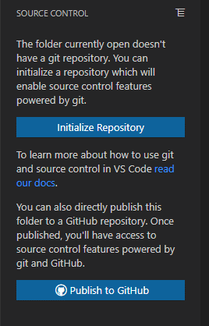

A pasta atualmente aberta não possui um repositório git.
Você pode inicializar um repositório que habilitará
os recursos de controle de origem fornecidos pelo git.

Inicializar Repositório

Para saber mais sobre como usar git e controle de origem
código i VS, leia nossos documentos.
Você também pode publicar essa pasta diretamente em
um repositório GitHub. Depois de publicado,
você terá acesso aos recursos de origem fornecidos
pelo git e GitHub.

Outra situação, Só baixei o git na minha maquina. Tenho
ainda que criar uma conta correto?

